POSTзапросы
PreСondition | Test Case Title | Step | Test Steps | Test Data | Expected Result | Status Pass/Fail
1)User must not have an account in "Rozetka" 2)The browser must be open | User registration check | 1 | Open https://rozetka.com.ua/ on the main page | https://rozetka.com.ua/ | 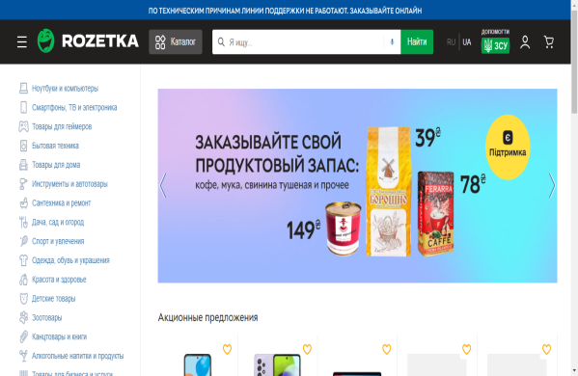 Go to the site "Rozetka" on the main page | Pass
 |  | 2 | 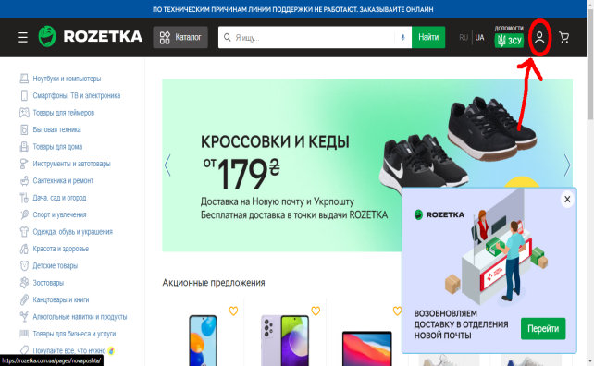 Click on the icon shown in the screenshot | Click to type the test data | 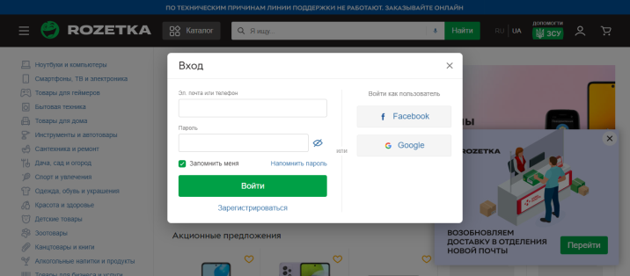 A window has opened where: 1) Blank fields for entering email and password for login 2) "Увійти" button 3) "Зареєструватись" button | Pass
 |  | 3 | Cick on the "Зареєструватись" button | Ckick to type the test data | 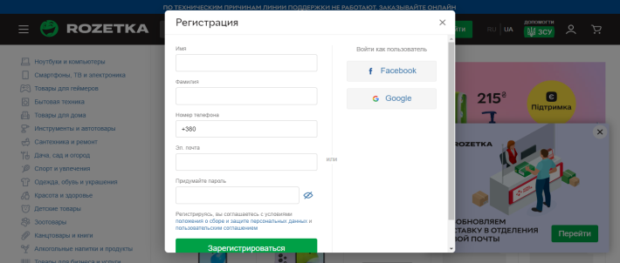 A registration window has opened where: 1) Input fields: -Name -Surnames -Phone numbers -Email -Password | Pass
 |  | 4 | Leave the fields blank and press the button "Зареєструватись" | Ckick to type the test data | 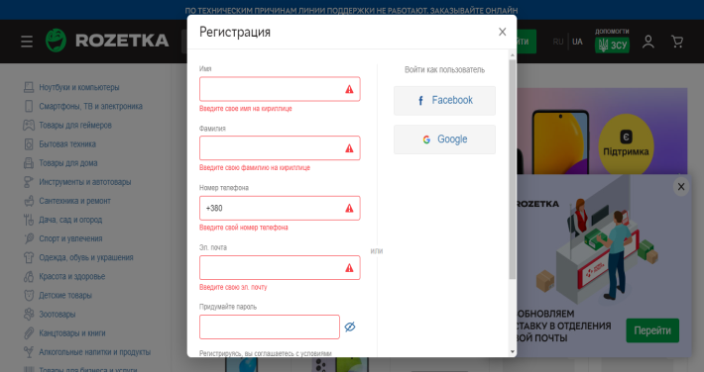 All input fields for registration should be highlighted by red color.Tips for entering data have appeared below the fields. | Pass
 |  | 5 | We will enter invalid values ​​in the registration fields and press the button "Зареєструватись" | Ім"я:12345 Фамілія12345 Номер телефона:+38066 Ел.адреса:irasnat333gmail.com Придумайте пароль:iras/// | 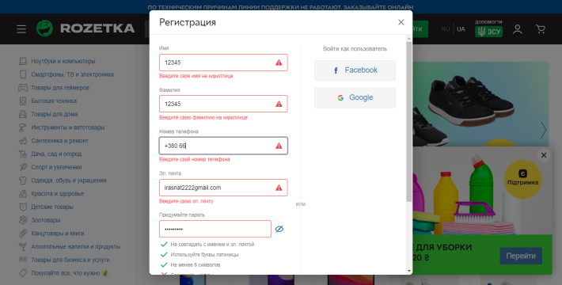 The data we entered in the fields other than the field:"Придумайте пароль" is displayed (points instead of the "Придумайте пароль" ). The fields have turned red. Tips for entering data have appeared below the fields. | Pass
 |  | 6 | We will enter invalid values ​​in the registration fields and press the button "Зареєструватись" | Ім"я:Іван Фамілія:Тетерев Номер телефона:+380666360223 Ел.адреса:irasnat2013@gmail.com Придумайте пароль:Siroga4721 | 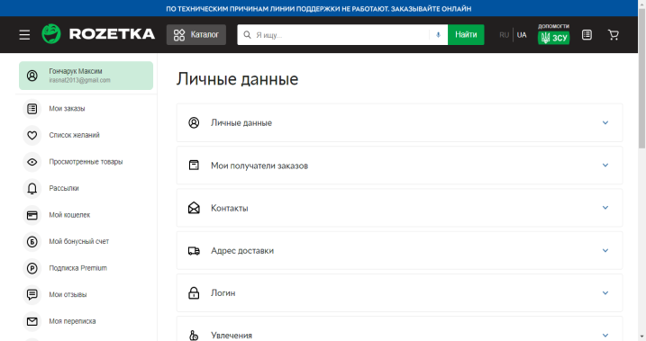 User registration was successful and we went to the page "Особисті дані" | Pass
 |  | 7 | 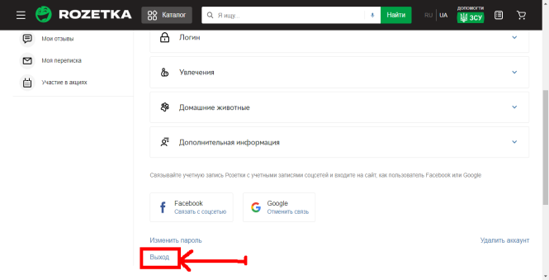 On the page "Особисті дані" go down below and click on the button "Вийти" | Click to type the test data | Logged out and went to the main page "Rozetka" | Pass
 |  | 8 | Repeat step 2. Enter valid values ​in the fields and click button "Увійти" | Ел.пошта або телефон:Irasnat2013@gmail.com Пароль:Siroga4721 | Log in to your account and go to the page "Особисті дані " | Pass

